取得
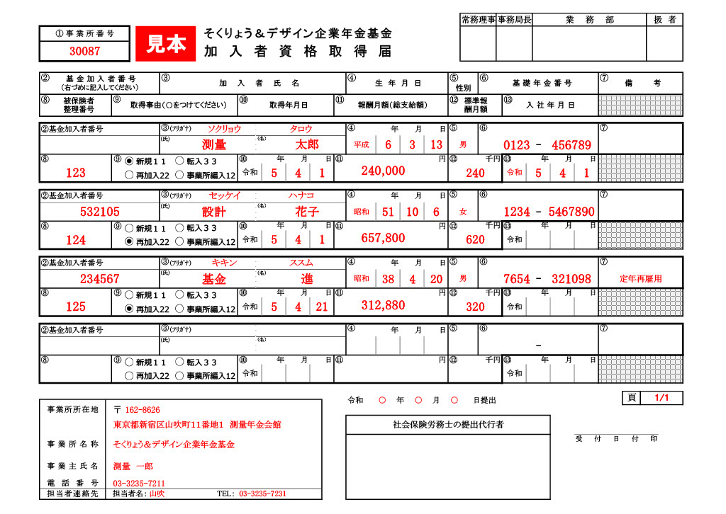
 |  |  |  |  |  |  |  |  |  |  |  |  |  |  |  |  |  |  |  |  |  |  |  |  |  |  | 常務理事 |  |  |  | 事務局長 |  |  | 業 務 部 |  |  |  |  |  |  |  | 扱 者
 | ① 事 業 所 番 号 |  |  |  |  |  |  |  | そくりょう＆デザイン企業年金基金
 |  |  |  |  |  |  |  |  | 加入者資格取得届

 | ② |  | 基 金 加 入 者 番 号 （右づめに記入してください） |  |  | ③ |  | 加 入 者 氏 名 |  |  |  |  |  |  |  |  |  |  | ④ | 生 年 月 日 |  |  |  |  |  | ⑤ |  |  | ⑥ | 基 礎 年 金 番 号 |  |  |  |  |  |  |  |  | ⑦ | 備 考
 |  |  |  |  |  |  |  |  |  |  |  |  |  |  |  |  |  |  |  |  |  |  |  |  |  | 性別
※記入の方法は裏面に記載してありますのでご覧ください。 | ⑧ |  | 被保険者 整理番号 | ⑨ | 取得事由（〇をつけてください） |  |  |  |  |  | ⑩ | 取得年月日 |  |  |  |  | ⑪ |  | 報酬月額（総支給額） |  |  |  |  |  |  | ⑫ | 標準報 酬月額 |  |  |  |  | ⑬ | 入 社 年 月 日

 | ②基金加入者番号 |  |  |  |  | ③ | (ﾌﾘｶﾞﾅ) |  |  |  |  |  |  |  |  |  |  |  | ④ |  | 年 |  | 月 |  | 日 | ⑤ |  |  | ⑥ |  |  |  |  |  |  |  |  |  | ⑦

 |  |  |  |  |  | (氏) |  |  |  |  |  |  | (名） |  |  |  |  |  |  |  |  |  |  |  |  |  |  |  |  |  |  |  |  | -

 | ⑧ |  |  | ⑨ |  |  |  |  |  |  | ⑩ |  |  | 年 | 月 | 日 | ⑪ |  |  |  |  |  |  |  | 円 | ⑫ | 千円 |  |  |  |  | ⑬ |  |  | 年 | 月 |  | 日

 |  |  |  |  |  |  |  |  |  |  | 令和 |  |  |  |  |  |  |  |  |  |  |  |  |  |  |  |  |  |  |  |  | 令和

 | ②基金加入者番号 |  |  |  |  | ③ | (ﾌﾘｶﾞﾅ) |  |  |  |  |  |  |  |  |  |  |  | ④ |  | 年 |  | 月 |  | 日 | ⑤ |  |  | ⑥ |  |  |  |  |  |  |  |  |  | ⑦

 |  |  |  |  |  | (氏) |  |  |  |  |  |  | (名） |  |  |  |  |  |  |  |  |  |  |  |  |  |  |  |  |  |  |  |  | -

 | ⑧ |  |  | ⑨ |  |  |  |  |  |  | ⑩ |  |  | 年 | 月 | 日 | ⑪ |  |  |  |  |  |  |  | 円 | ⑫ | 千円 |  |  |  |  | ⑬ |  |  | 年 | 月 |  | 日

 |  |  |  |  |  |  |  |  |  |  | 令和 |  |  |  |  |  |  |  |  |  |  |  |  |  |  |  |  |  |  |  |  | 令和

 | ②基金加入者番号 |  |  |  |  | ③ | (ﾌﾘｶﾞﾅ) |  |  |  |  |  |  |  |  |  |  |  | ④ |  | 年 |  | 月 |  | 日 | ⑤ |  |  | ⑥ |  |  |  |  |  |  |  |  |  | ⑦

 |  |  |  |  |  | (氏) |  |  |  |  |  |  | (名） |  |  |  |  |  |  |  |  |  |  |  |  |  |  |  |  |  |  |  |  | -

 | ⑧ |  |  | ⑨ |  |  |  |  |  |  | ⑩ |  |  | 年 | 月 | 日 | ⑪ |  |  |  |  |  |  |  | 円 | ⑫ | 千円 |  |  |  |  | ⑬ |  |  | 年 | 月 |  | 日

タブより選択可能
・年号
・性別
 |  |  |  |  |  |  |  |  |  |  | 令和 |  |  |  |  |  |  |  |  |  |  |  |  |  |  |  |  |  |  |  |  | 令和

取得事由を選択してください

 | ②基金加入者番号 |  |  |  |  | ③ | (ﾌﾘｶﾞﾅ) |  |  |  |  |  |  |  |  |  |  |  | ④ |  | 年 |  | 月 |  | 日 | ⑤ |  |  | ⑥ |  |  |  |  |  |  |  |  |  | ⑦

 |  |  |  |  |  | (氏) |  |  |  |  |  |  | (名） |  |  |  |  |  |  |  |  |  |  |  |  |  |  |  |  |  |  |  |  | -

 | ⑧ |  |  | ⑨ |  |  |  |  |  |  | ⑩ |  |  | 年 | 月 | 日 | ⑪ |  |  |  |  |  |  |  | 円 | ⑫ | 千円 |  |  |  |  | ⑬ |  |  | 年 | 月 |  | 日

 |  |  |  |  |  |  |  |  |  |  | 令和 |  |  |  |  |  |  |  |  |  |  |  |  |  |  |  |  |  |  |  |  | 令和

 |  |  |  |  |  |  | 77
 |  |  |  |  |  |  |  |  |  |  |  |  |  |  |  |  |  |  |  |  |  |  |  |  |  |  |  |  |  |  |  |  |  |  |  |  |  |  |  |  | 頁
 |  |  |  |  |  |  |  |  |  |  |  |  |  |  |  |  |  | 令和 |  |  |  | 年 |  | 月 |  |  |  | 日提出

 |  | 事業所所在地 |  | 〒
 |  |  |  |  |  |  |  |  |  |  |  |  |  |  |  |  |  |  | 社会保険労務士の提出代行者
 |  | 事業所名称 |  |  |  |  |  |  |  |  |  |  |  |  |  |  |  |  |  |  |  |  |  |  |  |  |  |  |  |  |  |  |  |  |  |  | 受付日付印
内容について照会させて頂く場合がございます。
ご担当者様のお名前（部署）と電話番号をご記入ください。
 |  | 事業主氏名
 |  | 電話番号
 |  | 担当者連絡先 |  | 担当者名： |  |  |  |  |  | TEL：

